外部設計書
外部設計書 |  |  |  |  | 画面名 |  | 投稿完了画面 |  |  |  | 作成者 | 平野 |  |  | 更新者
 |  |  |  |  | システム名 |  |  |  |  |  | 作成日 | 2022-06-08 |  |  | 更新日
 |  |  |  |  | 備考

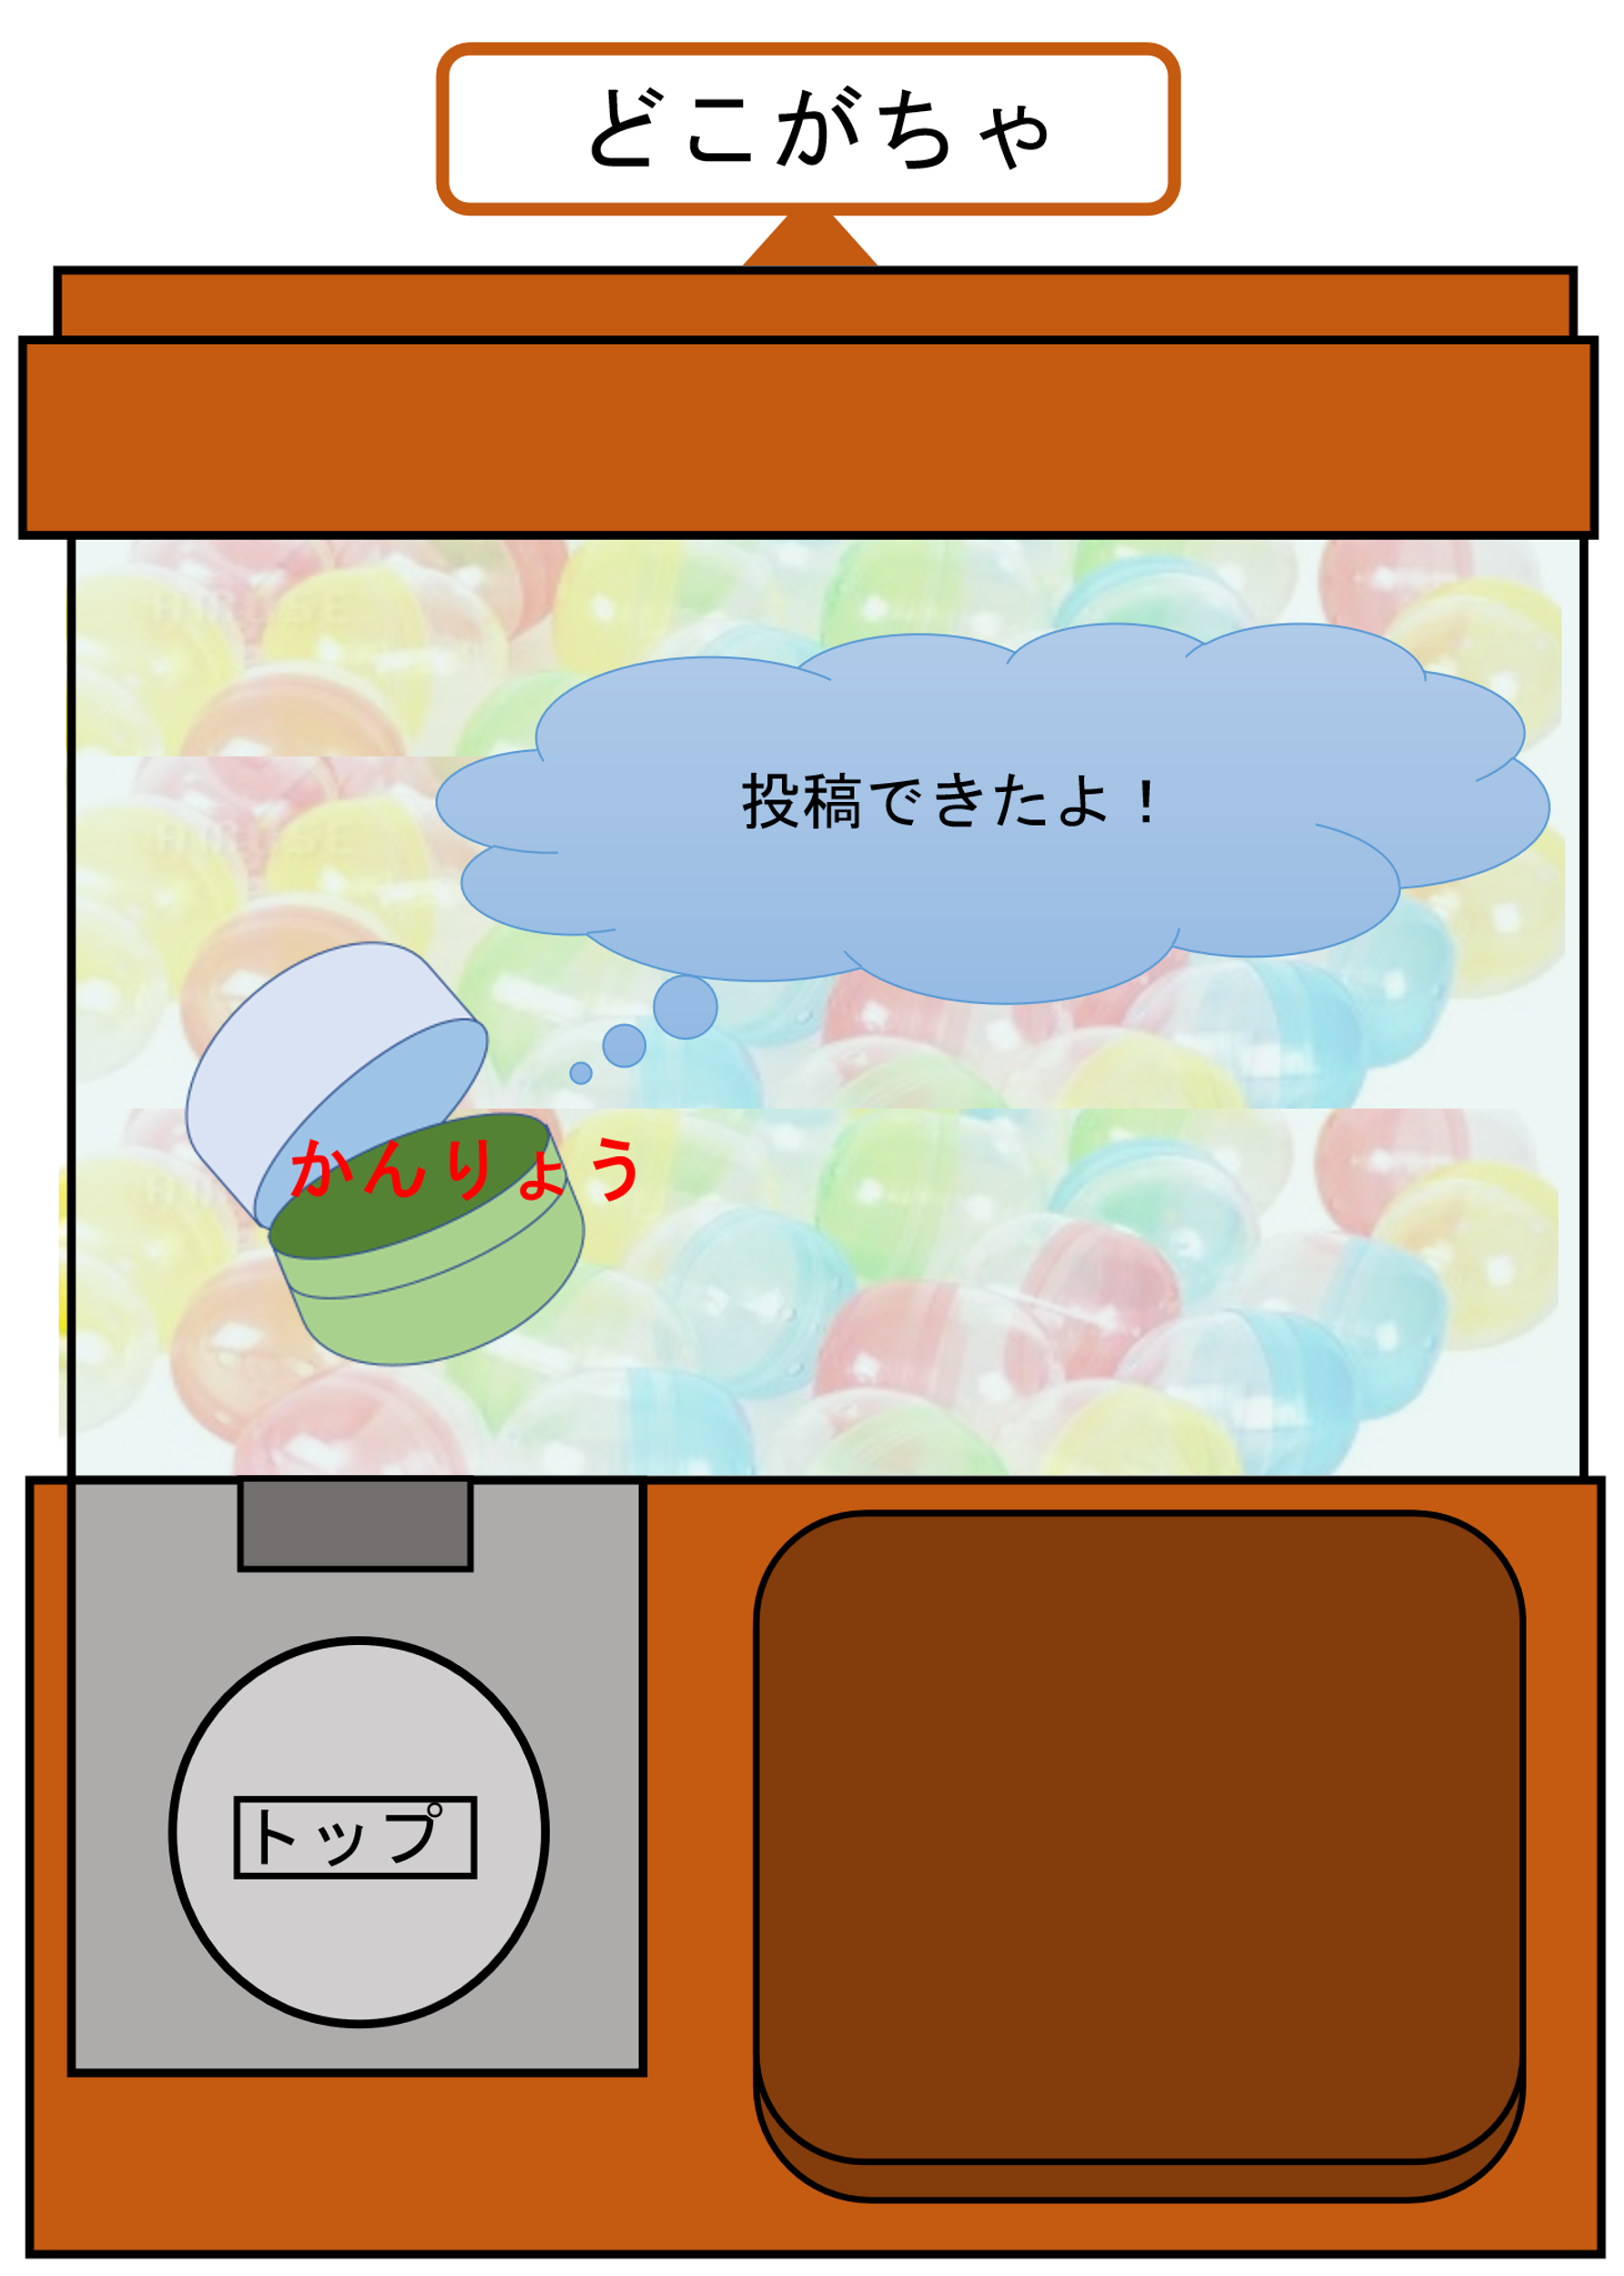
 | 画面設計

1

 | 機能設計

①「トップ」をクリックするとトップページに遷移する

 | 項目定義書

 | No |  | 物理名 | 論理名 |  | 画面型 |  | データ型 | min | max | DBテーブル |  | DBカラム | 備考
 |  | 1 | toppage_button | トップページボタン |  | Link

